상품제안서
베이직 웰컴키트 G1 | 상품코드: S25777

 |  |  |  |  |  | 02-713-8555 | www.synergygift.co.kr
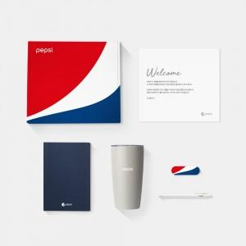 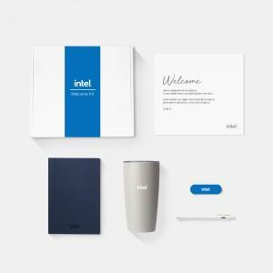

【상세/제작정보】 | 디자인패키지, 고급노트, 스텐텀블러, 소프트젤펜, 그립톡, 웰컴카드 6종 KIT

【인쇄/포장옵션】 | 전체 1곳 포함 / 포장불가능

【공급단가】 | 수량 | 100~ | 200~ | 300~ | 500~
*VAT별도 | 화이트띠지형 | 26,500원 | 25,000원 | 23,500원 | 22,500원
 | 풀컬러형 | 32,500원 | 28,500원 | 26,000원 | 24,500원

【상품 URL】 | https://www.synergygift.co.kr:443/src/goods_detail.php?gdno=25777

